概要
帳票要件

 | 概要
 | １．標準帳票要件の整理項目
 |  | 本資料のシート「標準帳票要件」にて記載している帳票一覧の整理項目は以下のとおり。

 |  | 表：帳票一覧の整理項目
 |  | 項目名 |  | 説明
 |  | No. |  | 帳票を一意に識別するための番号を記載。
 |  | サブユニット名称 |  | 対象となる帳票が属するサブユニットの名称及び該当業務を記載。 区分は以下の通り。 006.選挙人名簿管理 1.選挙人名簿管理（選挙） 1.選挙人名簿管理（検察審査会・裁判員候補者予定者） 1.選挙人名簿管理（国民投票・住民投票・直接請求） 007.期日前・不在者投票管理 2.期日前・不在者投票管理 009.在外選挙管理 3.在外選挙管理 008.当日投票管理 4.当日投票管理 005. 選挙（共通） 5.共通要件
 |  | 帳票区分 | 外／内 | 帳票を分類するための帳票利用における外部向け／内部向けを識別する区分を記載。 外部：法令様式のある帳票、通知文書等 内部：集計表や条件別一覧等
 |  |  | 種別 | 帳票を分類するための帳票の用途を識別する以下の区分を記載。 1.法令様式のある帳票 2.投票所入場券 3.自治体間通知 4.住民向け通知・案内 5.宛名・ラベル 6.集計表 7.条件別一覧 8.データ連携用CSVファイル 9.その他の一覧・集計表
 |  | 標準化検討 | 方針 | 帳票の標準化度合いを識別する以下の区分を記載。 レイアウトまで標準化 ：帳票要件の他、標準レイアウト、標準印字項目を定義する 印字項目まで標準化 ：帳票要件の他、標準印字項目を定義する EUC ：帳票要件として、出力条件までを定義する
 |  |  | 実装すべき帳票 | 標準仕様として実装が必須となる帳票について「●」を記載。
 |  |  | 実装しても しなくても良い帳票 | 標準仕様として標準オプションする帳票について「●」を記載。
 |  | 帳票名称 |  | 標準化後において統一的に用いる帳票の名称を記載。
 |  | 概要・用途 |  | 帳票の記載内容や利用用途、考慮すべき事項、補足等の説明を記載。
 |  | 出力条件等 |  | 帳票出力における条件指定、出力項目、集計単位等の定義を記載。 ※6.集計表、7.条件別一覧、8.データ連携用CSVファイル、9.その他の一覧・集計表のみ記載
 |  | 法令との対応 |  | 法令様式のある帳票や通知等の法令の規定がある帳票における根拠法令を記載。
 |  | 様式有無 |  | 「法令との対応」に関連し、法令様式又は総務省が定める様式がある帳票について「あり」を記載。
 |  | 印刷済用紙の提供有無 |  | 「様式有無」に関連し、総務省が提供する印刷済みのフォーマット用紙（手差し印刷用）がある帳票について「あり」を記載。
 |  | 一括／個別 |  | 業務量の指標として、帳票出力時において全対象者を出力するか（一括）、指定した対象者ごとに出力するか（個別）を記載。
 |  | 頻度 |  | 業務量の指標として、帳票出力の頻度を記載。
 |  | 出力様式 |  | 運用方法の参考として、帳票出力時における帳票用紙等を示す以下の種別を記載。 汎用紙 ：汎用的な用紙への印刷 専用紙 ：サイズが規定された専用の用紙への印刷 専用紙／はがき ：サイズが規定された専用の用紙又ははがきへの印刷 CSV ：CSVデータでの出力 PDF ：PDFデータでの出力 Excel ：Excel様式での出力 Excel／Word ：Excel又はWord様式での出力（照会回答様式のみ） 帳票区分の種別のうち「6.集計表」、「7.条件別一覧」は、csvの加工に係る職員の業務負荷を考慮し、Excel様式での出力とする。そのため、出力後直ぐに使用可能なフォーマット、罫線等が設定されている必要がある。
 |  | 直接請求での利用 |  | 直接請求については、公職選挙法を準用していることから、個別に帳票を定義せず、共通的な帳票利用を図るため、選挙と同様に直接請求において利用可能とする帳票について「●」を記載。

 | ２．標準帳票要件の構成
 |  | 本資料のシート「標準帳票要件」と関連する「標準レイアウト」「標準印字項目」との関係は以下のとおり。
標準帳票要件
標準化対象とする帳票の一覧

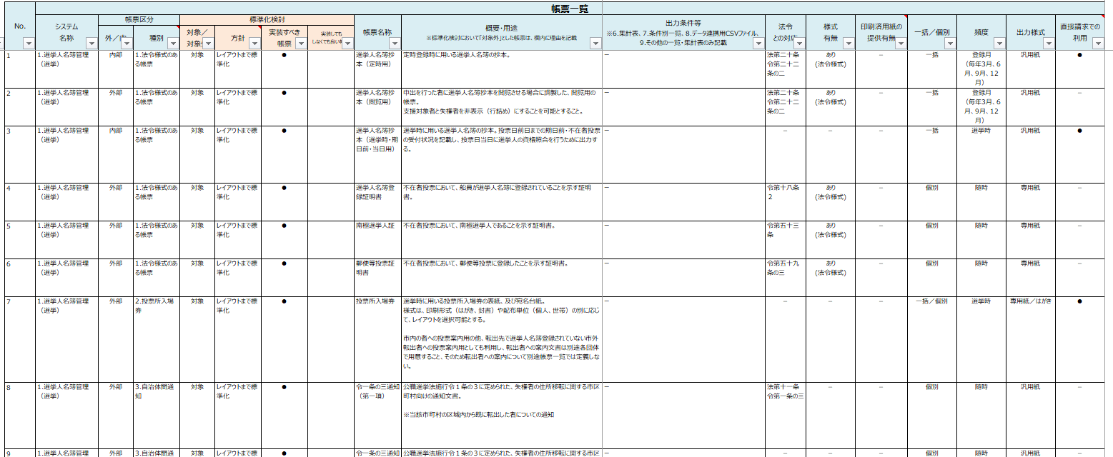

標準化方針に応じて、標準レイアウト、標準印字項目を整理

標準レイアウト
標準化する各帳票のレイアウト

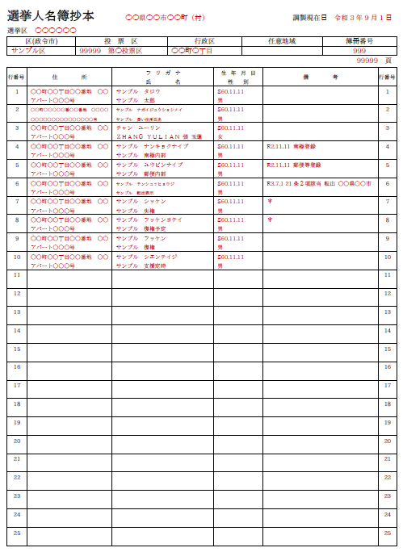
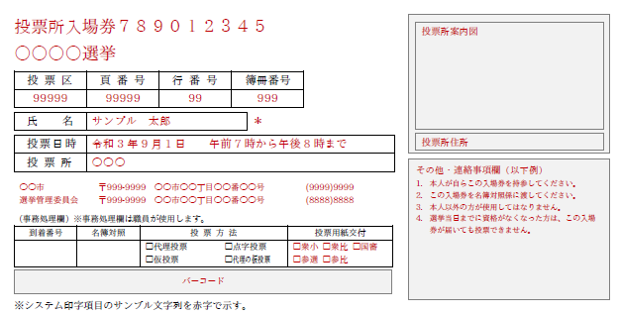

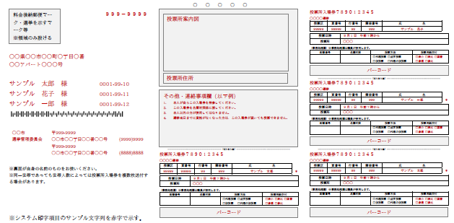

帳票の種別が「1.法令様式のある帳票」「2.投票所入場券」「3.自治体間通知」等の外部向けに利用する帳票は、標準化の必要性が高いことから、レイアウト及び印字項目を定義する。

標準印字項目
標準化する各帳票の印字項目の一覧

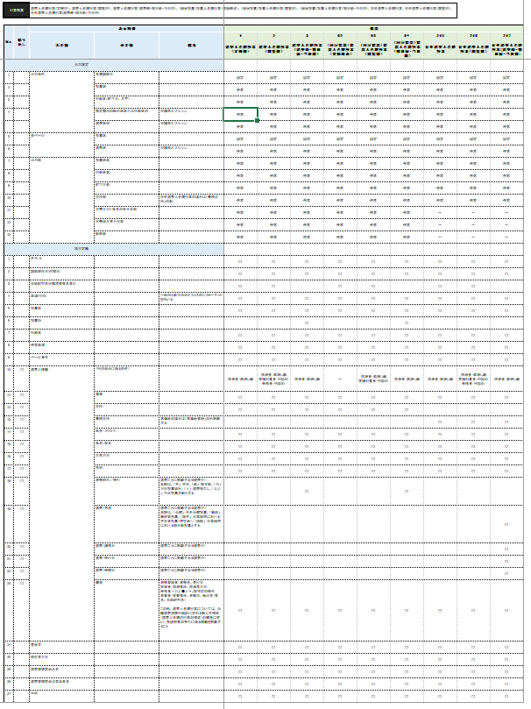
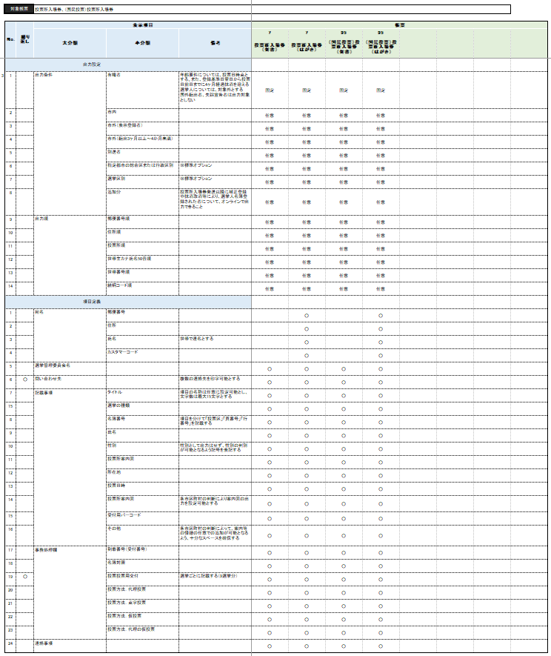

帳票の種別が「6.集計表」「7.条件別一覧」の帳票については、標準化方針を「印字項目まで」としている。「標準印字項目」のシート「帳票レイアウト共通サンプル」にて、帳票レイアウトのサンプルを掲載するが、実際の帳票レイアウトはパッケージ提供事業者にて定義を行うこと。

